Sheet1
序号 | 图片 | 备注 | 个数 | 国际单号 | 邮编 | 收件地址 | 收件人名字 | 电话 | 日本邮局单号 | 重量
10012108 |  | 深蓝 013款 サイズ：[36] 発送にいつて：翌日発送可能 | 1 |  | 8071131 | 福岡県北九州市八幡西区馬場山東3 5-30-102 | 有門 民雄 | 08017066356 | 628542315995
10000110 |  | 灰色 688款 サイズ：[31] | 1 |  | 3560056 | 埼玉県ふじみ野市うれし野二丁目10リズムタワー2-1403 | 只野 肇 | 09063068667 | 628542315984
10012114 |  | 浅蓝 013款 サイズ：[29] 発送にいつて：翌日発送可能 | 1 |  | 9630112 | 福島県郡山市安積町成田字田向150-62 | 中村祐江 | 09029573484 | 628542315973
 |  | 深蓝 013款 サイズ：[29] 発送にいつて：翌日発送可能 | 1 |  |  |  |  |  | 628542315962
fukuya-store-10000132 | 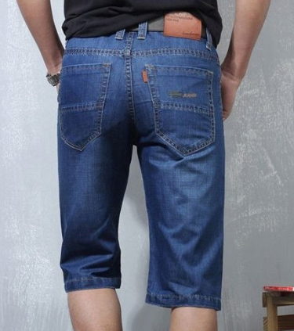 | 蓝色 206款 サイズ：[38] | 0 |  | 8700039 | 大分県大分市中春日町13-31 ハルマプラザ 406号 | 渡邊孝司 | 08039860652

